Меню 12 лет (2)
Наименование ОУ МАОУ Ильинская СОШ

Утверждено
Приказом директора
_____________________________________________

___________________________ И.С. Артюхин

Примерное двухнедельное меню горячих завтраков и обедов
для учащихся 12 лет и старше МАОУ Ильинской СОШ

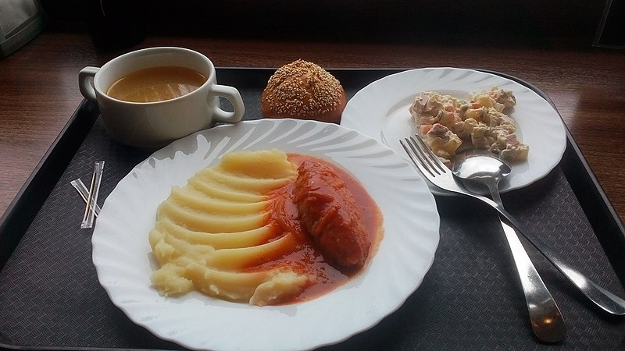

 | Богданович 2022 г

